Sheet1
姓名 | devil13th
年龄 |  | 13

出生日期 |  |  | 2019-02-02

照片1

照片2

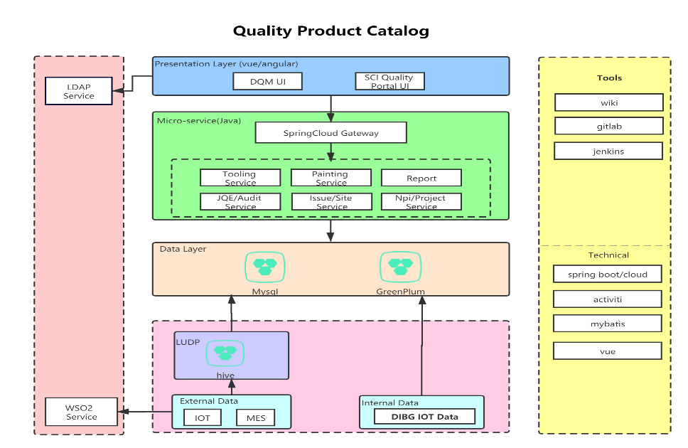
照片3

